Hoja1
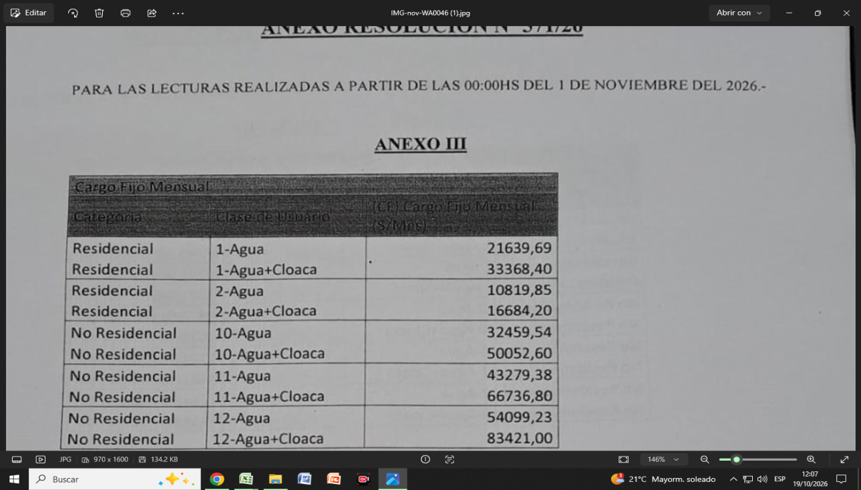
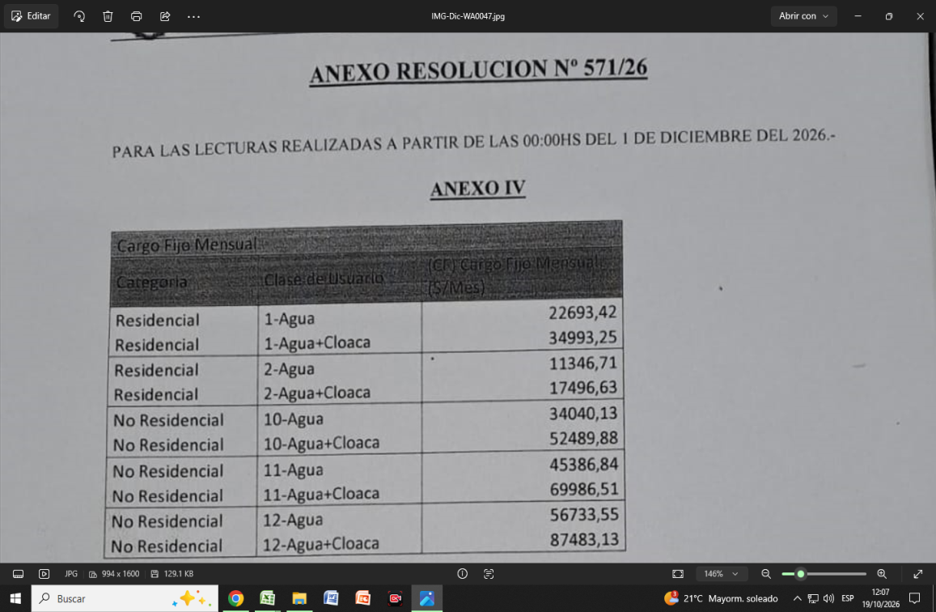
Variedad | Variedad_desc | Período | Precio | Relativo
3231101 | Agua, cloacas y desagües pluviales | mar | 13088.22
3231101 | Agua, cloacas y desagües pluviales | abr | 13344.85 | 1.0196077083
3231101 | Agua, cloacas y desagües pluviales | may | 13601.49 | 1.0192313889
3231101 | Agua, cloacas y desagües pluviales | jun | 13858.124 | 1.0188680799
3231101 | Agua, cloacas y desagües pluviales | jul | 14114.76 | 1.0185188125
3231101 | Agua, cloacas y desagües pluviales | Ago | 14246.91 | 1.0093625396
3231101 | Agua, cloacas y desagües pluviales | sept | 15059.34 | 1.057024997
3231101 | Agua, cloacas y desagües pluviales | oct | 15059.34 | 1
3231101 | Agua, cloacas y desagües pluviales | nov | 16684.2 | 1.1078971588
3231101 | Agua, cloacas y desagües pluviales | dic | 17496.63 | 1.0486945733

En esta variedad, la única diferencia está en que el la base de precios NO hay precios del servicio, sino que se toman del cuadro tarifario cuya captura está en este documento.
Se toma únicamente el servicio RESIDENCIAL, 2-AGUA+CLOACA
No se hace ningún cálculo antes de calcular el relativo, solo se extrae el precio del cuadro tarifario, por eso, incluso tenemos precios hasta diciembre 26

